CCLinux5.0セットアップ
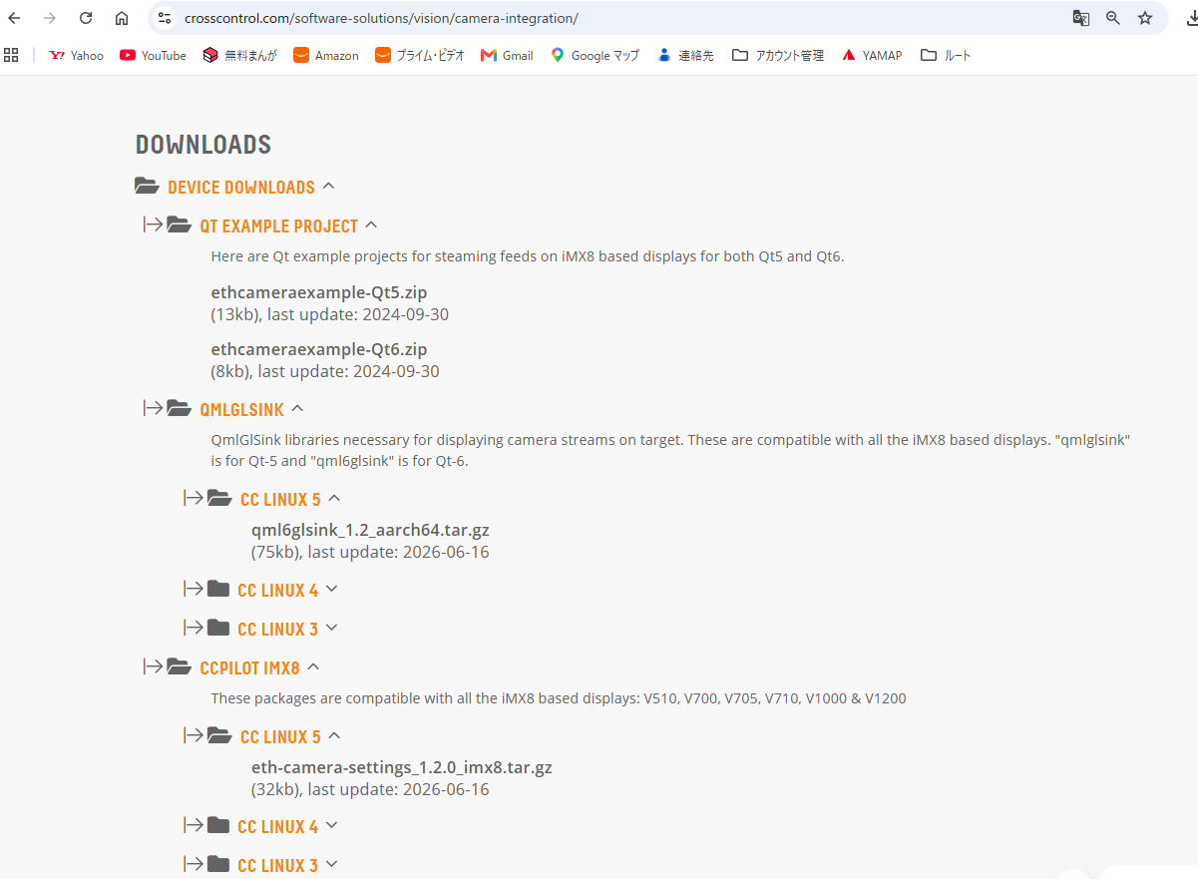
UUUでCCLinux5.0をインストールした状態
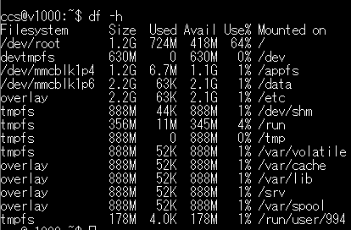

RAUCの設定 rootfs.0がアクティブになっている
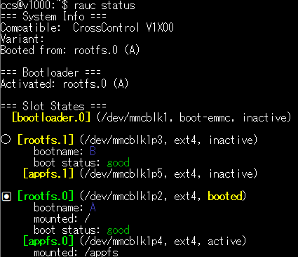

ランタイムのインストール

上記のファイルをダウンロードしてV1000のccsホームにコピー
/appfsに展開する
/appfsはリードオンリーでマウントされているため、リードライトでマウントしなおす
ccs@v1000:~$ sudo mount -o remount,rw /appfs
ccs@v1000:~$ sudo tar -zxvf linx-base-qt68-ccl50_610_v1x00.tar.gz -C /appfs/

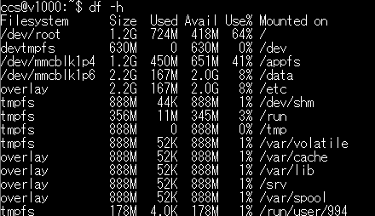
ランタイムインストール後

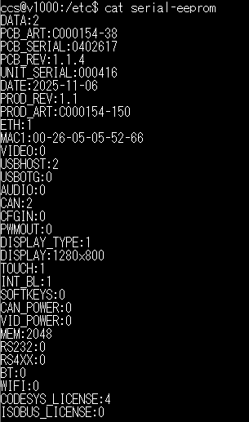
$ sudo ccsettingsconsole --advanced --factory

Githubに記載されている「V1000セットアップ CC linux4用」を適用した後に
サービスを実行したときのエラー ⇒ ランタイムをインストールした際、Qt-6.8のインストールフォルダが/appfs/qt6になっていたため、
disp_app.serviceのライブラリパスを修正した

カメラの設定
Githubに記載されている手順に従う

CCLinux5.0用のGStreamerライブラリをCrossControl社のホームページから入手して インストールする

qml6glsink_12_aarch64.tar.gz

20260321_環境構築からやり直し
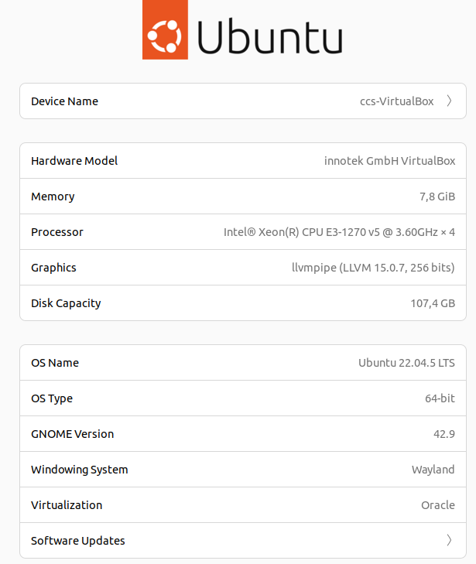
# SDKでクロスコンパイルに必要なツールチェーンを設定する # ファイルを解凍 ccs@ccs-VirtualBox:~$ unzip /media/sf_Downloads/CCLinux-SDK-toolchain-x86_64-CCpilot-V1X00-3.3.0.6.zip
Archive: /media/sf_Downloads/CCLinux-SDK-toolchain-x86_64-CCpilot-V1X00-3.3.0.6.zip
extracting: v1x00-sdk/CCLinux-SDK-toolchain-x86_64-CCpilot-V1X00-3.3.0.6.host.manifest
extracting: v1x00-sdk/CCLinux-SDK-toolchain-x86_64-CCpilot-V1X00-3.3.0.6.sh
extracting: v1x00-sdk/CCLinux-SDK-toolchain-x86_64-CCpilot-V1X00-3.3.0.6.target.manifest
# shファイルを実行可能に設定する
ccs@ccs-VirtualBox:~$ chmod +x v1x00-sdk/CCLinux-SDK-toolchain-x86_64-CCpilot-V1X00-3.3.0.6.sh
# インストール先(-d /opt/V1X00)を指定してスクリプトを実行する
ccs@ccs-VirtualBox:~$ sudo ./v1x00-sdk/CCLinux-SDK-toolchain-x86_64-CCpilot-V1X00-3.3.0.6.sh -d /opt/V1X00 -y
[sudo] password for ccs:
CCLinux Distribution SDK installer version 3.3
==============================================
You are about to install the SDK to "/opt/V1X00". Proceed [Y/n]? Y
Extracting SDK...................................................................................................done
Setting it up...done
SDK has been successfully set up and is ready to be used.
Each time you wish to use the SDK in a new shell session, you need to source the environment setup script e.g.
$ . /opt/V1X00/environment-setup-cortexa35-poky-linux
# 環境変数を設定する
ccs@ccs-VirtualBox:~$ source /opt/V1X00/environment-setup-cortexa35-poky-linux
# Qtランタイムをインストールする
ccs@ccs-VirtualBox:/opt/V1X00$ sudo dpkg --install /media/sf_Downloads/linx-qt68-v1x00-ccl42-dev_683-1_all.deb
[sudo] password for ccs:
Selecting previously unselected package linx-qt68-v1x00-ccl42-dev.
(Reading database ... 228809 files and directories currently installed.)
Preparing to unpack .../linx-qt68-v1x00-ccl42-dev_683-1_all.deb ...
Unpacking linx-qt68-v1x00-ccl42-dev (6.8.3-1) ...
Setting up linx-qt68-v1x00-ccl42-dev (6.8.3-1) ...
１、VirtualboxにCrosscontrol社が提供しているovaファイルで環境を作る
linx_software_suite_devenv_v600.ova

2.Linux環境でアプリケーションを開発・ビルドするためのクロス開発ツールセット（SDK）をインストール

ccs@ccs-VirtualBox:~$ unzip /media/sf_Downloads/CCLinux-SDK-toolchain-x86_64-CCpilot-V1X00-3.3.0.6.zip

GuestAdditionsのインストール

QtクリエイターのKits設定ファイル

A14Kディスプレイ設定手順
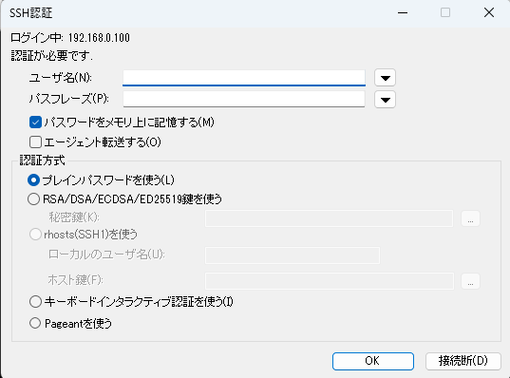
【電源ON】
・V1000を起動する
ピン1、4を+12V、ピン2をGNDに接続する
（デフォルトの設定では、ピン４を12Vに接続しないとディスプレイが映らない）
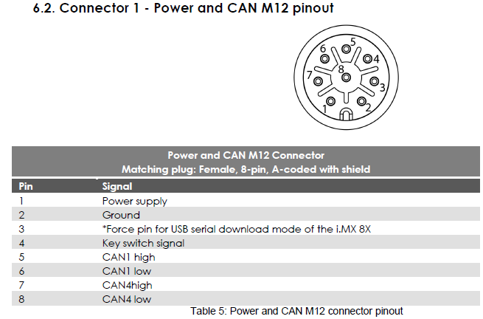

【コンソールの使用】
・V1000にキーボードを接続し、コンソール画面からログインする
①別売りのUSBケーブルをコネクタ4に接続し、USBキーボードを接続する
（背面のUSB type-Cコネクタに接続してもよい）
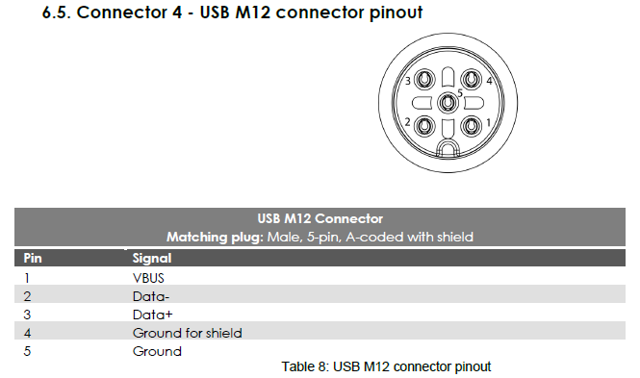

ユーザー名とパスワードを入力してログインする
Main System- CCLinux Distribution 3.3 v1000 -
v1000 login: ccs
Password: default

【ネットワークに接続する】
別売りのイーサネットケーブルをコネクタ３とハブに接続する
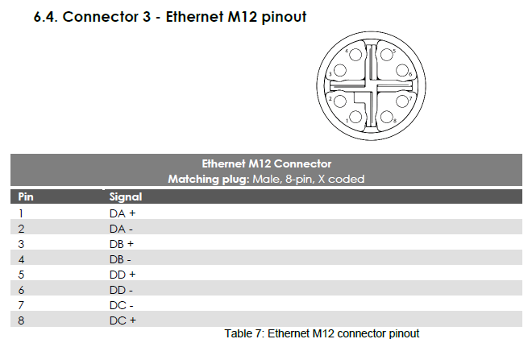
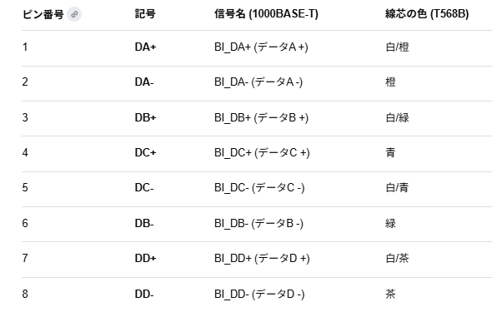

デフォルトではDHCPが有効になっている
固定IPにする場合はネットワーク設定を変更する

設定ファイルを修正する
ccs@v1000:~$ sudo vi /etc/systemd/network/eth0.network
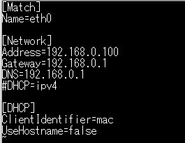
修正

サービスを反映する
ccs@v1000:~$ sudo systemctl restart systemd-networkd

【SSH準備】
・TeraTermでログインできるようにする
TeraTermダウンロードサイト

①TeraTermを実行して、V1000のIPアドレスを指定する
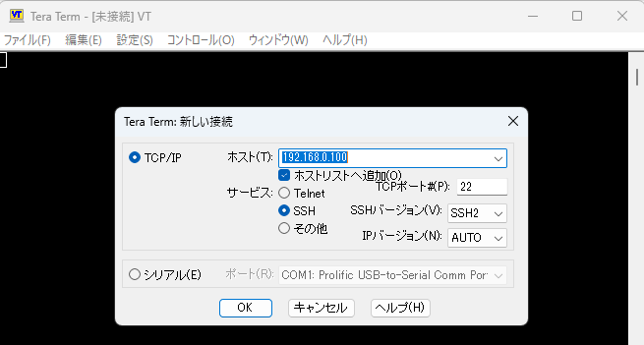

②上記に記載してあるユーザー名とパスフレーズ（パスワード）を入力する

ホストPCの環境設定
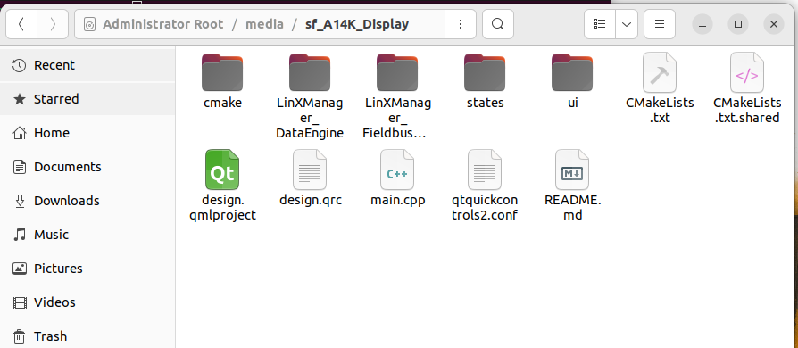
【Oracle Virtual Boxにインストール】
・Crosscontrol社が提供しているUxデザイナをwindows上で実行するために必要
①ダウンロードサイト
最新バージョン7.2.6
https://www.oracle.com/jp/virtualization/technologies/vm/downloads/virtualbox-downloads.html

【Ux Designerのインストール】
Crosscontrol社が提供しているVirtualbox上で動作するQt開発環境
①ダウンロードサイト
https://crosscontrol.com/media/gzclsxyg/linx_software_suite_devenv_v600.ova

②仮想アプライアンスをインポート
上記でダウンロードしたovaファイルを指定する
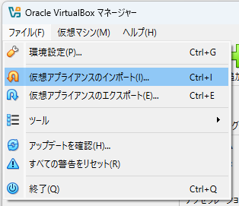

③途中、ネットワークインターフェースのエラーが出るため下記の手順で設定する
ネットワーク設定の変更 - ケーブル接続にチェック - OK
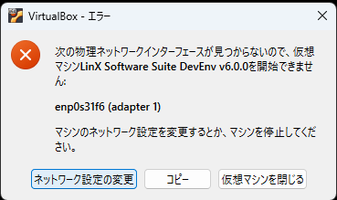

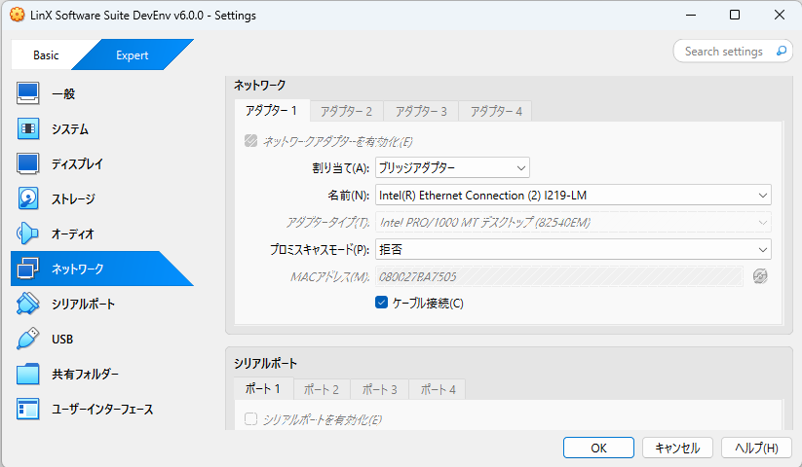

ソフトウェアのアップデートをする
定期的に実行される
（ネットワークがつながっていないとエラーになる）
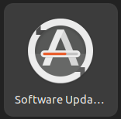

Guest Additionsのインストール
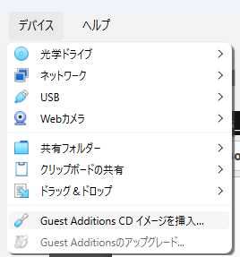

言語を設定
日本語キーボードがを使えるようにする
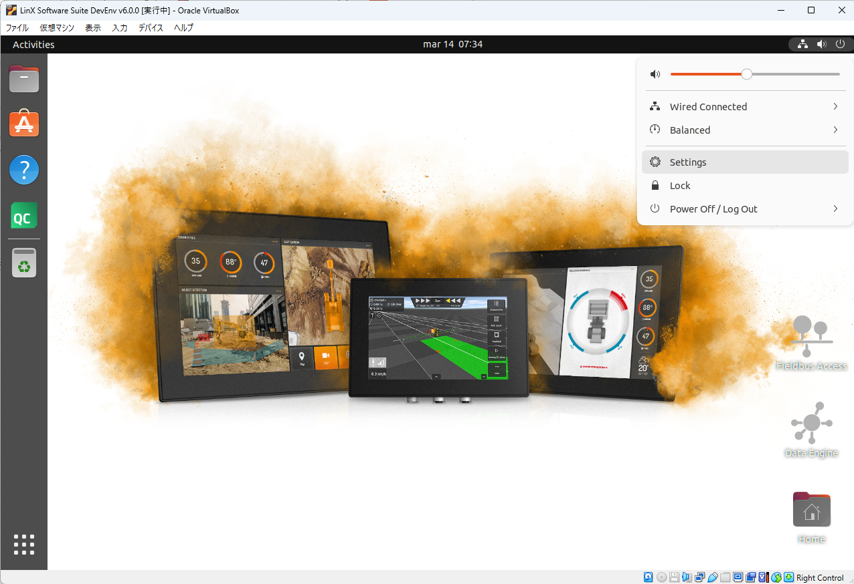

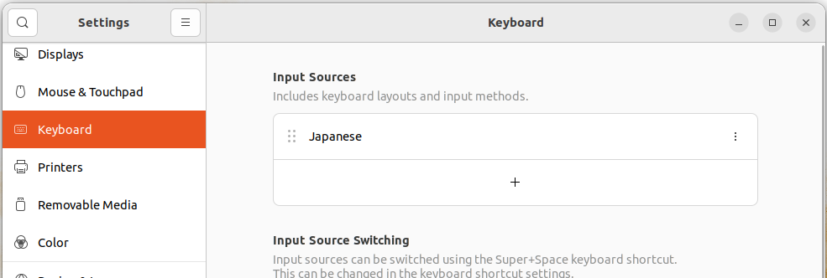

選択肢にJapaneseがない場合は、otherを選択して選択肢を表示させる
Settingを閉じてからターミナルを起動すると日本語キーボードが使えるようになる

共有フォルダの設定
Virtualbox内のLinuxにログインして、下記コマンドを実行する
sudo apt update
sudo apt upgrade -y
sudo apt install virtualbox-guest-utils
sudo usermod -aG vboxsf ccs
再起動

LinXの設定 - 共有フォルダ
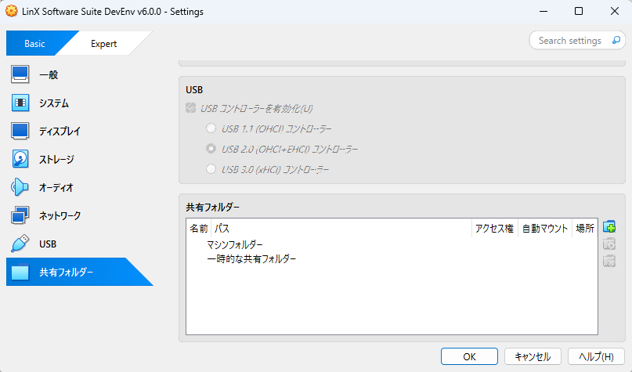

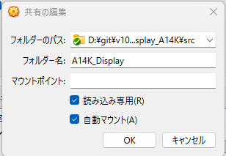

LinXを起動して/media/sf_A14K_Displayで共有されていることを確認する

Qtコンパイル
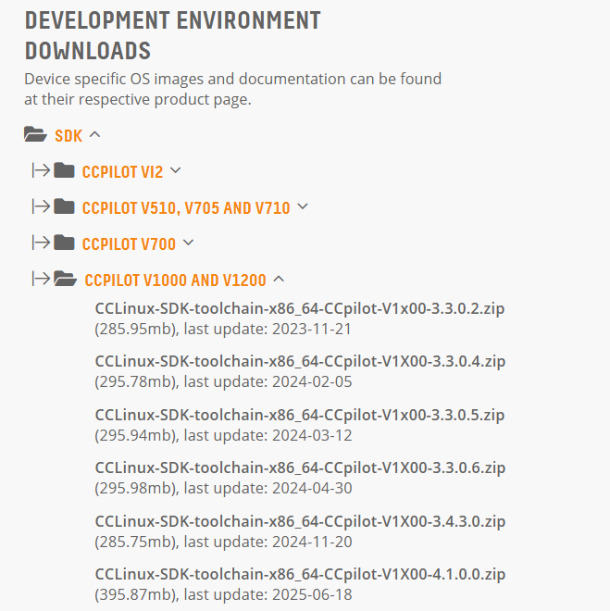
ccsのホームに作業ディレクトリを作成する

【ソースファイルのコピー】

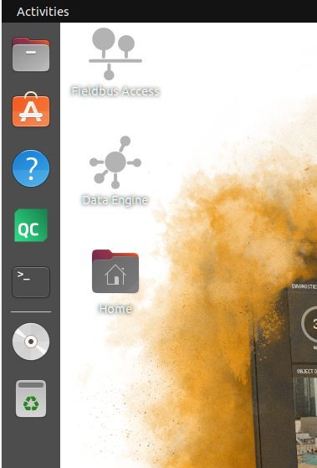

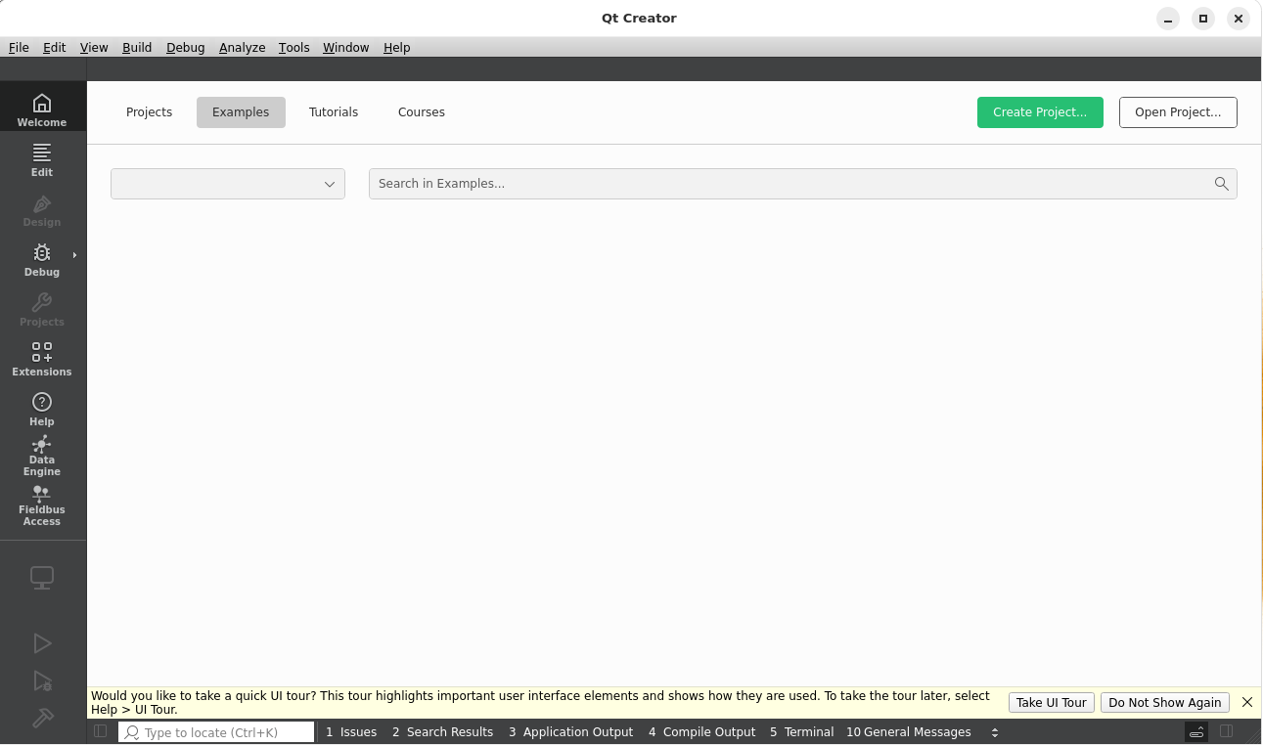

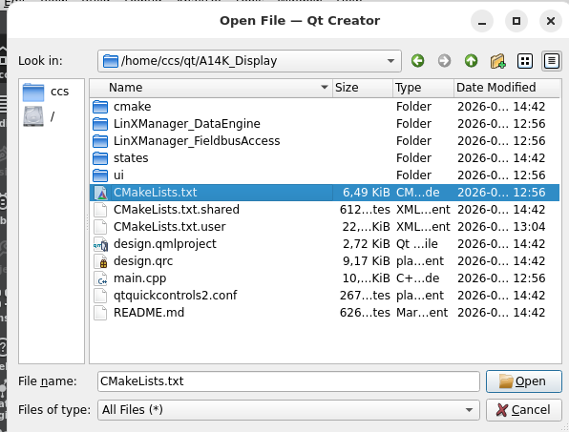

ビルドする
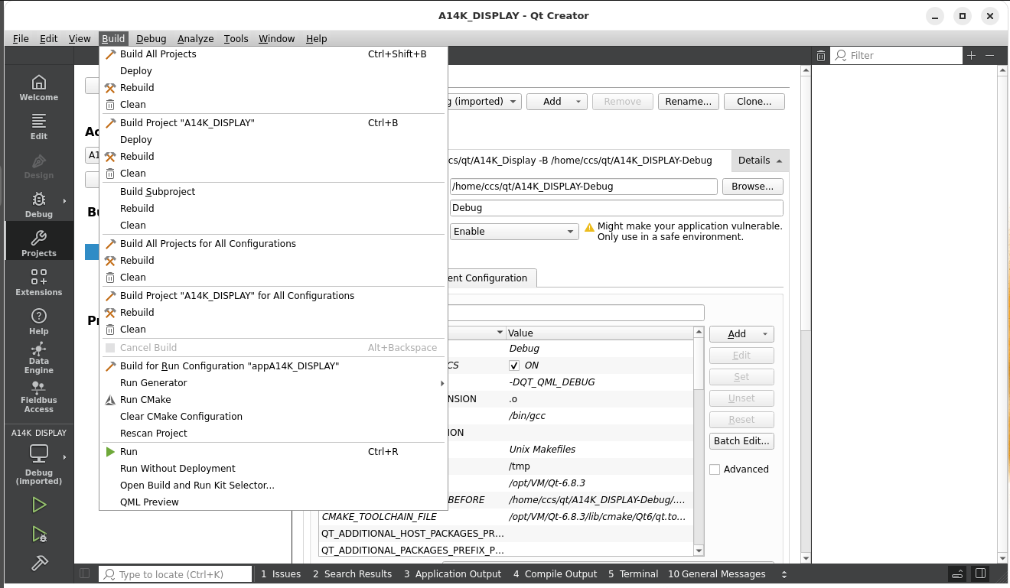

下記のエラーがでたため、対応する

下記サイトからツールチェーンを入手する
開発環境にコピーして
unzip CCLinux-SDK-toolchain-x86_64-Ccpilot-V1X00-3.3.0.6.zip
cd v1x00-sdk
sudo sh CCLinux-SDK-toolchain-x86_64-Ccpilot-V1X00-3.3.0.6.sh

このコマンドだと、/opt内に複数のファイルができたため、インストール先を/opt/V1X00にすることｃｄV

Sheet1
# SDKでクロスコンパイルに必要なツールチェーンを設定する # ファイルを解凍 ccs@ccs-VirtualBox:~$ unzip /media/sf_Downloads/CCLinux-SDK-toolchain-x86_64-CCpilot-V1X00-3.3.0.6.zip
Archive: /media/sf_Downloads/CCLinux-SDK-toolchain-x86_64-CCpilot-V1X00-3.3.0.6.zip
extracting: v1x00-sdk/CCLinux-SDK-toolchain-x86_64-CCpilot-V1X00-3.3.0.6.host.manifest
extracting: v1x00-sdk/CCLinux-SDK-toolchain-x86_64-CCpilot-V1X00-3.3.0.6.sh
extracting: v1x00-sdk/CCLinux-SDK-toolchain-x86_64-CCpilot-V1X00-3.3.0.6.target.manifest
# shファイルを実行可能に設定する
ccs@ccs-VirtualBox:~$ chmod +x v1x00-sdk/CCLinux-SDK-toolchain-x86_64-CCpilot-V1X00-3.3.0.6.sh
# インストール先(-d /opt/V1X00)を指定してスクリプトを実行する
ccs@ccs-VirtualBox:~$ sudo ./v1x00-sdk/CCLinux-SDK-toolchain-x86_64-CCpilot-V1X00-3.3.0.6.sh -d /opt/V1X00 -y
[sudo] password for ccs:
CCLinux Distribution SDK installer version 3.3
==============================================
You are about to install the SDK to "/opt/V1X00". Proceed [Y/n]? Y
Extracting SDK...................................................................................................done
Setting it up...done
SDK has been successfully set up and is ready to be used.
Each time you wish to use the SDK in a new shell session, you need to source the environment setup script e.g.
$ . /opt/V1X00/environment-setup-cortexa35-poky-linux
# 環境変数を設定する
ccs@ccs-VirtualBox:~$ source /opt/V1X00/environment-setup-cortexa35-poky-linux
# Qtランタイムをインストールする
ccs@ccs-VirtualBox:/opt/V1X00$ sudo dpkg --install /media/sf_Downloads/linx-qt68-v1x00-ccl42-dev_683-1_all.deb
[sudo] password for ccs:
Selecting previously unselected package linx-qt68-v1x00-ccl42-dev.
(Reading database ... 228809 files and directories currently installed.)
Preparing to unpack .../linx-qt68-v1x00-ccl42-dev_683-1_all.deb ...
Unpacking linx-qt68-v1x00-ccl42-dev (6.8.3-1) ...
Setting up linx-qt68-v1x00-ccl42-dev (6.8.3-1) ...

UUUでリカバリした時のシリアル番号の書き換わり
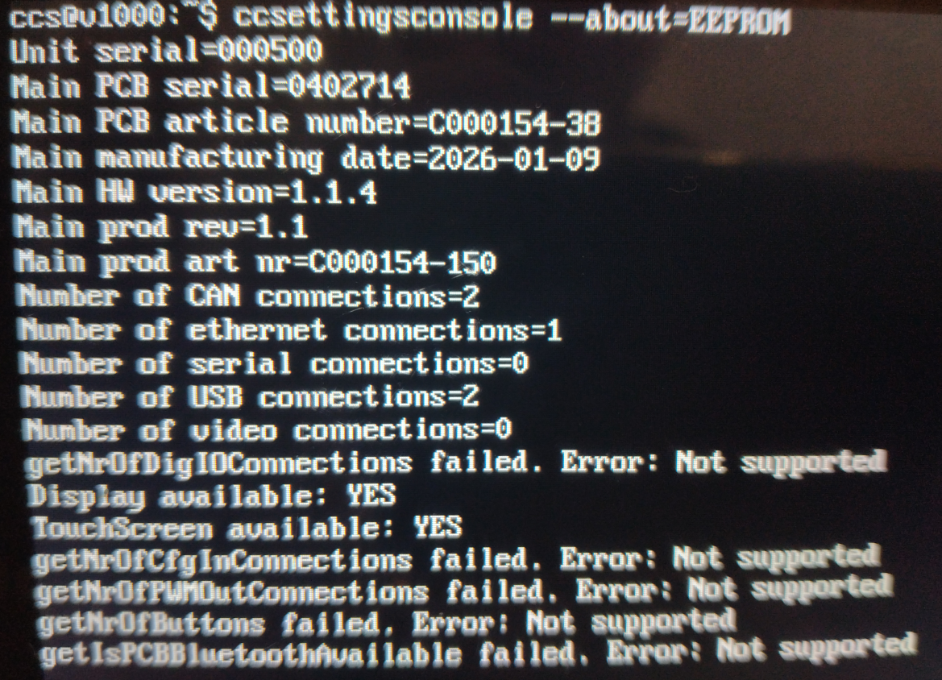
上記ファイルを展開してrun-uuu.batを実行する

uuuでリカバリしたユニットのシリアル番号が保持されるか？
以前、UUUでリカバリしたユニットで、背面ラベルに記載されているシリアルナンバーとEEPROMに書き込まれているUnit Serialの値が違っていた。
UUUでリカバリするとシリアル番号まで書き換わってしまうか確認する
⇒ 書き換えを行っていないユニットでも、背面ラベルとEEPROMでシリアル番号が違っていた。

厳密にはUUUで書き換える前と後でEEPROMに保存されているシリアルが書き換わらないことを確認する必要あり。

納品状態のユニット

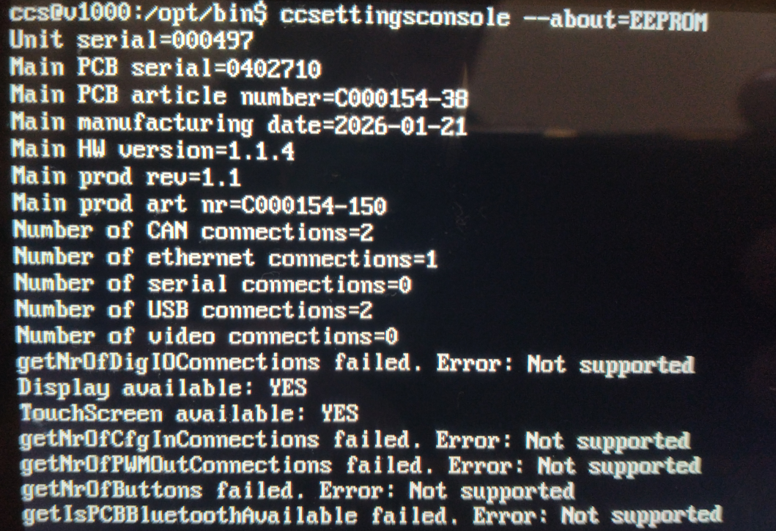

UUUで書き換えしたユニット

UUUによるデータの吸い出し
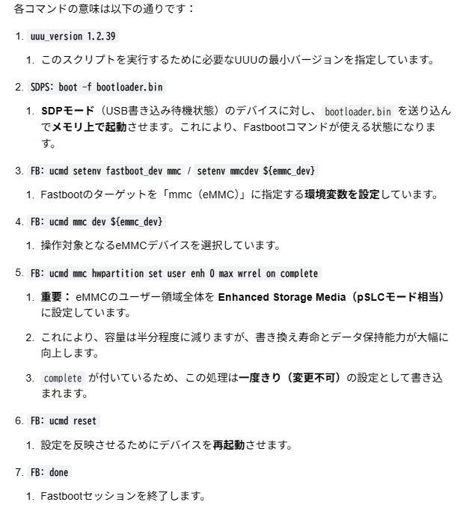

V1000のパーテーション情報
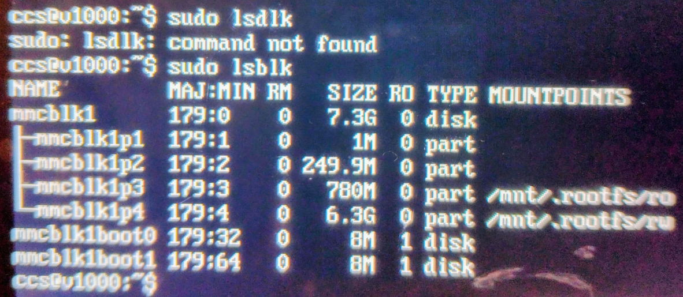

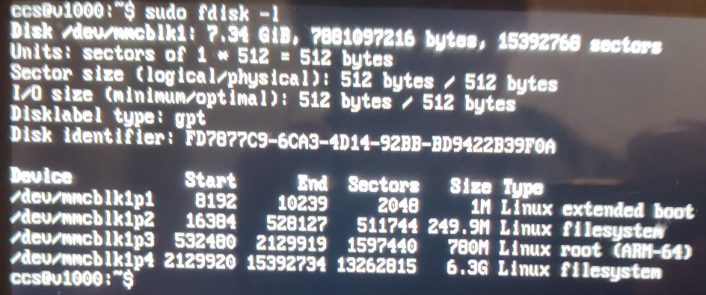

uuuでリカバリした後の設定
UUUでディスクイメージを書き込む（詳細はDocument/UUU.pdfを参照）
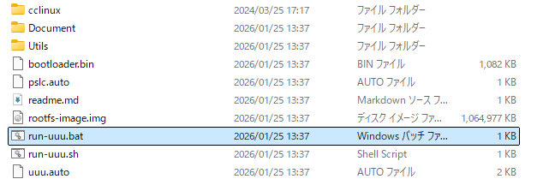

下記ファイルをv1000にコピーして、実行権限を付与して実行
DataengineとFieldbusaccess、Qt6.5.3がインストールされる
ccs@v1000:~$ sudo ./linx-base-qt65-ccl33_501_v1x00.run
Verifying archive integrity... 100% MD5 checksums are OK. All good.
Uncompressing LinX-Base 5.0.1 for CCpilot V1X00 100%
Install options:
Install Data Engine ....... true
Install Fieldbus Access ... true
Install LinX Components ... true
Install Qt ................ true
Enable Data Engine ........ false
Enable Fieldbus Access .... false
Installation root ......... /
Extraction directory ...... .
Installing linx-base-qt65-ccl33 v5.0.1
Installing dataengine-ccl33 v3.3.3
Extracting data.tar.gz to /
Success: Files from archive data.tar.gz extracted successfully
Disable systemd service...
Success: Service enabled/disabled successfully
Installation completed!
Package stamp created under /opt/packages
Installing fieldbusaccess-ccl33 v1.5.4
Extracting data.tar.gz to /
Installation success: Files from archive data.tar.gz extracted successfully
Disable systemd service...
Success: Service enabled/disabled successfully
Package stamp created under /opt/packages
Installing linx-qt65-v1x00-ccl33 (6.5.3) on root
Configuring linx-qt65-v1x00-ccl33.
Installing library configuration fix 1.0.0 on CCpilot
/etc/ld.so.conf.d/ does not exist. Create directory.
/etc/ld.so.conf.d/cc.conf does not exist. Create configuration.
Installation of library configuration fix 1.0.0 completed successfully.
Linx-Base installation completed successfully.

データエンジンとフィールドバスアクセスをsystemdに登録する
ccs@v1000:~$ sudo systemctl enable dataengine.service
Created symlink /etc/systemd/system/multi-user.target.wants/dataengine.service → /etc/systemd/system/dataengine.service.
ccs@v1000:~$ sudo systemctl enable fieldbusaccess.service
Created symlink /etc/systemd/system/multi-user.target.wants/fieldbusaccess.service → /etc/systemd/system/fieldbusaccess.service.

Qt6.8.3のランタイムパッケージをインストール、CCLinux3.3にCCL4.2のものをインストールする

ccs@v1000:~$ sudo tar -zxvf linx-qt68-v1x00-ccl42_683-1_aarch64.tar.gz -C /opt/
./
./Qt-6.8.3
./Qt-6.8/
./Qt-6.8/toolchain_v1x00.cmake
./Qt-6.8/qml/
./Qt-6.8/qml/QtWebChannel/
./Qt-6.8/qml/QtWebChannel/plugins.qmltypes
./Qt-6.8/qml/QtWebChannel/libwebchannelquickplugin.so
./Qt-6.8/qml/QtWebChannel/qmldir

libcc-aux2.so.3がなくエラーとなるため、livcc-aux2.soにリンク張る
ccs@v1000:/usr/lib$ sudo ln -s /usr/lib/libcc-aux2.so /usr/lib/libcc-aux2.so.3
ccs@v1000:/usr/lib$ ls -l libcc-aux2.so*
lrwxrwxrwx 1 root root 20 Mar 9 2018 libcc-aux2.so -> libcc-aux2.so.2.19.0
lrwxrwxrwx 1 root root 20 Mar 9 2018 libcc-aux2.so.2 -> libcc-aux2.so.2.19.0
lrwxrwxrwx 1 root root 20 Mar 9 2018 libcc-aux2.so.2.0 -> libcc-aux2.so.2.19.0
lrwxrwxrwx 1 root root 20 Mar 9 2018 libcc-aux2.so.2.1 -> libcc-aux2.so.2.19.0
lrwxrwxrwx 1 root root 20 Mar 9 2018 libcc-aux2.so.2.10 -> libcc-aux2.so.2.19.0
lrwxrwxrwx 1 root root 20 Mar 9 2018 libcc-aux2.so.2.11 -> libcc-aux2.so.2.19.0
lrwxrwxrwx 1 root root 20 Mar 9 2018 libcc-aux2.so.2.12 -> libcc-aux2.so.2.19.0
lrwxrwxrwx 1 root root 20 Mar 9 2018 libcc-aux2.so.2.13 -> libcc-aux2.so.2.19.0
lrwxrwxrwx 1 root root 20 Mar 9 2018 libcc-aux2.so.2.14 -> libcc-aux2.so.2.19.0
lrwxrwxrwx 1 root root 20 Mar 9 2018 libcc-aux2.so.2.15 -> libcc-aux2.so.2.19.0
lrwxrwxrwx 1 root root 20 Mar 9 2018 libcc-aux2.so.2.16 -> libcc-aux2.so.2.19.0
lrwxrwxrwx 1 root root 20 Mar 9 2018 libcc-aux2.so.2.17 -> libcc-aux2.so.2.19.0
lrwxrwxrwx 1 root root 20 Mar 9 2018 libcc-aux2.so.2.18 -> libcc-aux2.so.2.19.0
lrwxrwxrwx 1 root root 20 Mar 9 2018 libcc-aux2.so.2.19 -> libcc-aux2.so.2.19.0
-rwxr-xr-x 1 root root 452792 Mar 9 2018 libcc-aux2.so.2.19.0
lrwxrwxrwx 1 root root 20 Mar 9 2018 libcc-aux2.so.2.2 -> libcc-aux2.so.2.19.0
lrwxrwxrwx 1 root root 20 Mar 9 2018 libcc-aux2.so.2.3 -> libcc-aux2.so.2.19.0
lrwxrwxrwx 1 root root 20 Mar 9 2018 libcc-aux2.so.2.4 -> libcc-aux2.so.2.19.0
lrwxrwxrwx 1 root root 20 Mar 9 2018 libcc-aux2.so.2.5 -> libcc-aux2.so.2.19.0
lrwxrwxrwx 1 root root 20 Mar 9 2018 libcc-aux2.so.2.6 -> libcc-aux2.so.2.19.0
lrwxrwxrwx 1 root root 20 Mar 9 2018 libcc-aux2.so.2.7 -> libcc-aux2.so.2.19.0
lrwxrwxrwx 1 root root 20 Mar 9 2018 libcc-aux2.so.2.8 -> libcc-aux2.so.2.19.0
lrwxrwxrwx 1 root root 20 Mar 9 2018 libcc-aux2.so.2.9 -> libcc-aux2.so.2.19.0
lrwxrwxrwx 1 root root 22 Apr 24 12:04 libcc-aux2.so.3 -> /usr/lib/libcc-aux2.so

CCLinux4.２検証
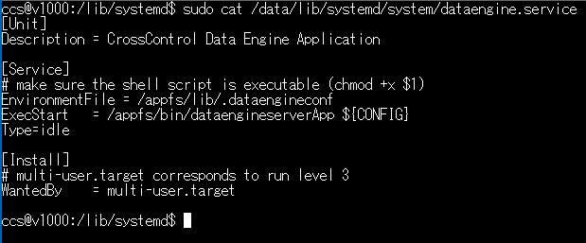
UUUにてCCLinux4.2のイメージをインストール
起動OK

/appfsの容量が100%、
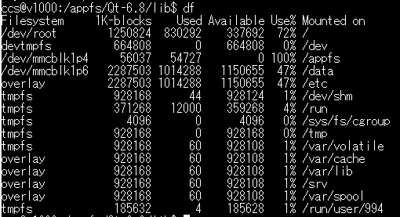

rootfs.0で起動している
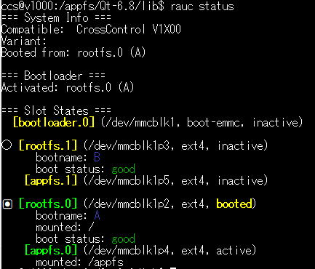

起動ファイルシステムを入れ替える

CCLinux4.2用のランタイムをインストール
追加されるファイル
・bin/にデータエンジンとフィールドバスアクセスの実行ファイル
・lib/に

linx-base-qt68-ccl42_501_v1x00.tar.gz
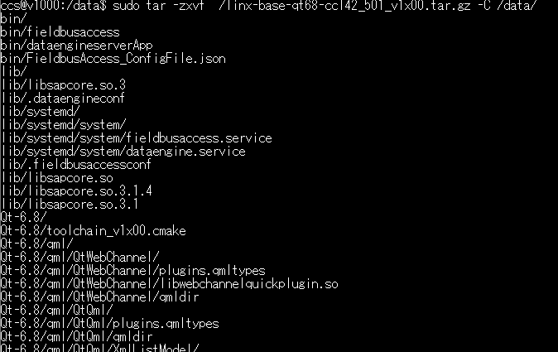

dataengineのsystemd設定ファイル、実行ファイルは/appfs/bin/dataengineserverApp
CCLinux4.2のランタイムは/appfsに展開する
ただし、Qt6.8のライブラリは容量が大きいので事前に/data/lib/Qt6.8にリンクを張り、
ファイル自体は/dataに保存されるようにする

CCLiux4.2セットアップ
【UUUでCCLinux4.2をV1000にインストール】

①ファイルをCrosscontrol社のサイトからダウンロードする

②ダウンロードした ファイルを展開する
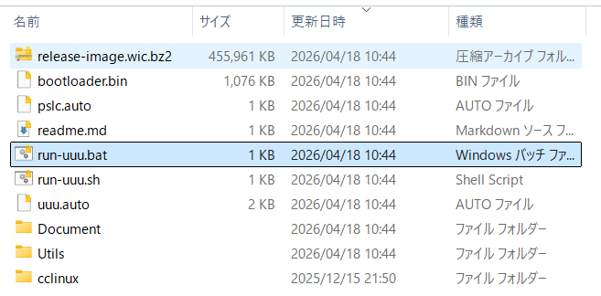

③Documentフォルダ内にあるUUU.pdfに従って、V1000にイメージを書き込む
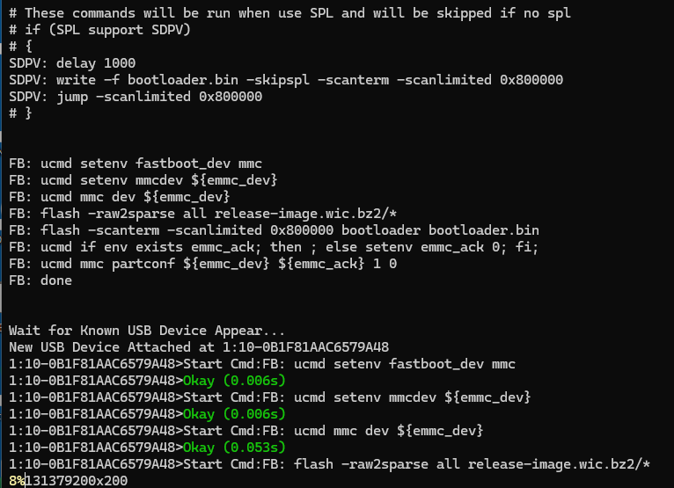

④再起動
初期状態ではDHCP有効
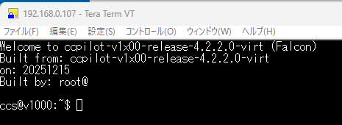

⑤ランタイムのインストール
RAUCはfs0で起動
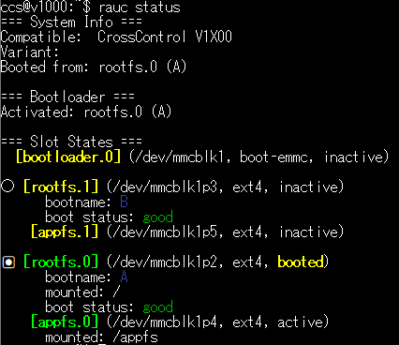

初期状態では/appfsが55Mしかないため、CCLinux4.2のランタイムをインストールできない
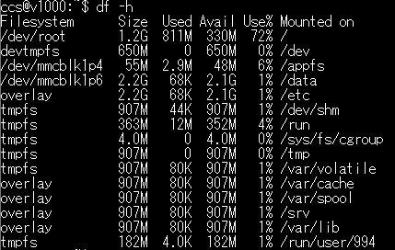

/appfsがリードオンリーでマウントされているので、書き込みできるように変更する

ランタイムをCrosscontrolのWebサイトからダウンロードしてV1000のCCSホームにコピーする

tarファイルの内容
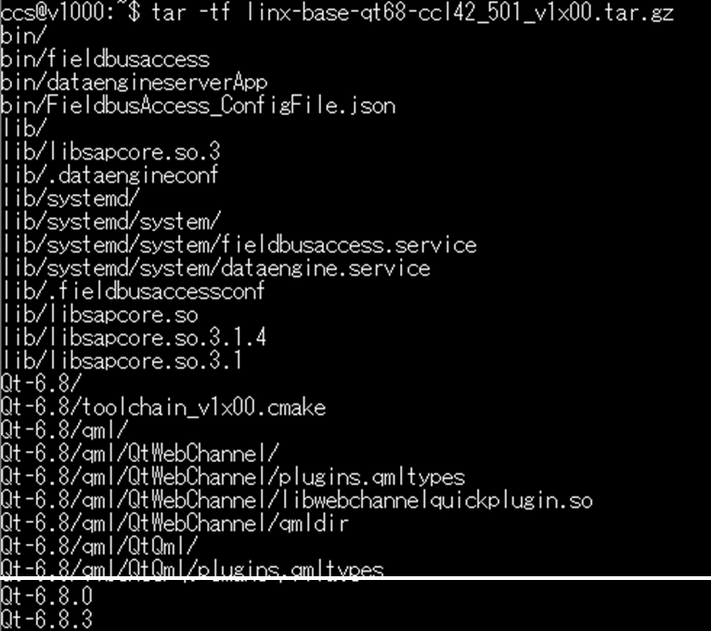

Qt-6.8の容量が多いため、/dataフォルダにリンクを張る



ランタイムを/appfsに展開する
Qt-6.8は容量が大きいため、/dataに展開

bin/、lib/は/appfsに展開する
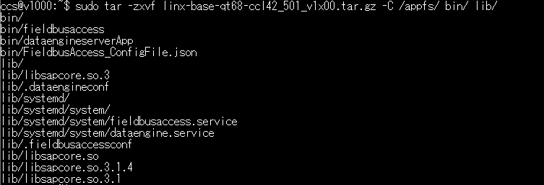

tarに含まれる残りのファイルを作成
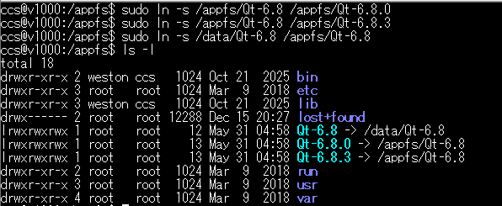

結果、
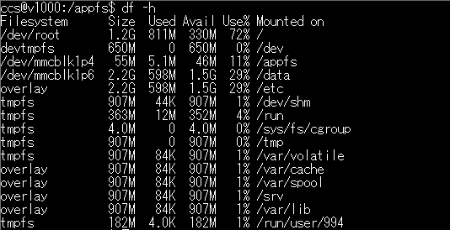

【アプリけーションの設定】
①データエンジンとフィールドバスアクセスをsystemdに登録

②A14Kディスプレイ開発リポジトリv1000_10inDisplay_A14KのsrcからデータエンジンとフィールドバスアクセスのJsonファイルを
ccsのホームにコピーする

設定ファイルにリンクを張る

再起動、データエンジン、フィールドバスアクセスがsystemdによって起動していることを確認できる

【ディスプレイアプリケーションの設定】
必要なファイルをCCSのホームにコピー
・disp_app.service
・start.sh(← 実行権限追加)
・can_rules.sh(← 実行権限追加)
上記は下記のコマンドでwindowsの改行コードを削除する

①アプリケーションのホームフォルダを作成
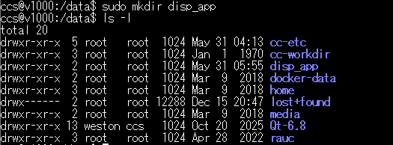

②systemdの設定ファイルを/appfs/systemd/system/にコピーする
$ sudo cp /data/home/ccs/disp_app.service /appfs/systemd/system/

③disp_app.serviceをsystemdに登録する

④

アプリケーションの起動に失敗

┗ disp_app.service修正"LD_LIBRARY_PATH=/appfs/Qt-6.8/lib:/appfs/lib"

UINPUTデバイスを登録する
⇒ CCLinux3.3の時にもらったuinput.koを使ってみたが、
modprobeでエラーになった。CCLinux4.2用のuinputファイルが必要の様。

